Chillers for ice rinks
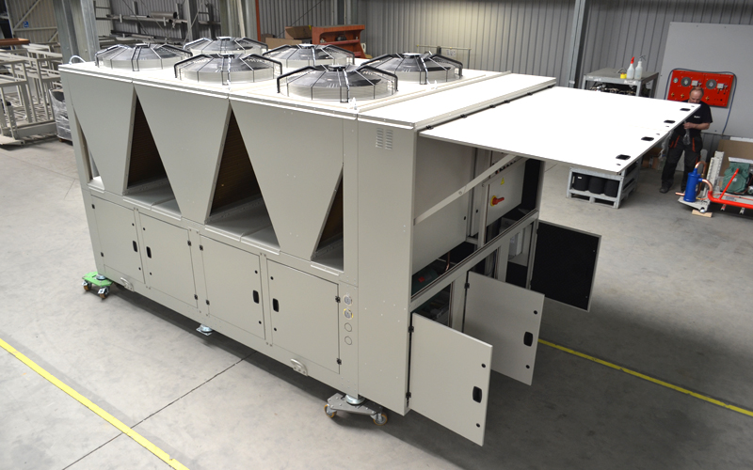
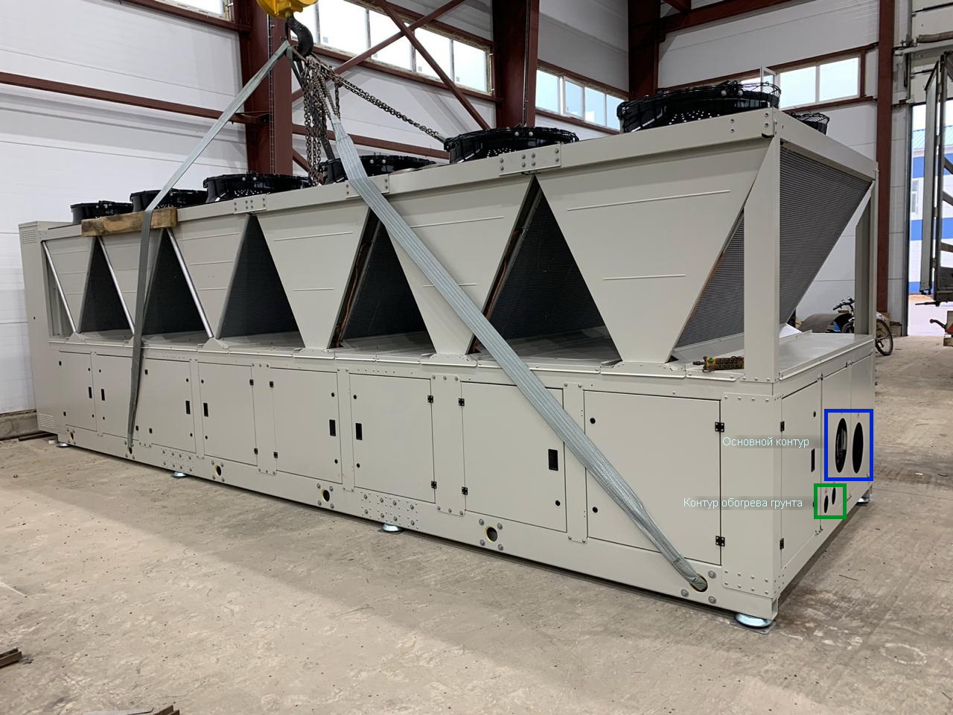
Chiller models: KW-CS_____00D (моноблочные чиллеры)
Необходимая холодопроизводительность | kW | 90 | 140 | 180 | 240 | 300 | 335 | 410 | 90 | 140 | 180 | 240 | 300
Код модели |  | 12938 | 13938 | 24938 | 26937 | 26938 | 26900 | 26939 | 12900 | 13939 | 24900 | 26938 | 26939
Площадь катка | m² | 300 | 450 | 600 | 800 | 1200 | 1456 | 1800 | 300 | 450 | 600 | 800 | 1200
Замораживание:
Хладагент |  | R410a | R410a | R410a | R410a | R410a | R410a | R410a | R410a | R410a | R410a | R410a | R410a
Звуковое давление на расстоянии 10 м. | dB(A)
Количество компрессоров | pcs. | 2 | 3 | 4 | 6 | 6 | 6 | 6 | 2 | 3 | 4 | 6 | 6
Характеристики компрессоров
Тип компрессора |  | Scroll | Scroll | Scroll | Scroll | Scroll | Scroll | Scroll | Scroll | Scroll | Scroll | Scroll | Scroll
Модель компрессора |  | 385 | 385 | 385 | 295 | 385 | 421 | 485 | 421 | 485 | 421 | 385 | 485
Темперетура кипения | °C | -16.50 | -16.50 | -16.50 | -16.00 | -15.20 | -15.50 | -15.30 | -15.50 | -16.00 | -15.50 | -15.70 | -16.30
Перегрев всасываемого пара | K | 10 | 10 | 10 | 10 | 10 | 10 | 10 | 10 | 10 | 10 | 10 | 10
Переохлаждение жидкости | K | 0 | 0 | 0 | 0 | 0 | 0 | 0 | 0 | 0 | 0 | 0 | 0
Температура конденсации | °C | 30.5 | 30.5 | 30.5 | 28 | 31.5 | 30 | 28 | 45.5 | 48.5 | 45.5 | 45.5 | 44.5
Холодопроизводительность одного компрессора | KW | 47.90 | 47.90 | 47.90 | 39.50 | 50.00 | 55.80 | 66.80 | 44.80 | 47.30 | 44.80 | 40.10 | 50.20
Эл. мощность одного компрессора | KW | 16.96 | 16.96 | 16.96 | 12.46 | 17.36 | 18.26 | 19.69 | 26.60 | 31.50 | 26.60 | 24.10 | 28.60
One compressor current | A
COP компрессора (Automaticaly calculate) |  | 2.82 | 2.82 | 2.82 | 3.17 | 2.88 | 3.06 | 3.39 | 1.68 | 1.50 | 1.68 | 1.66 | 1.76
Суммарная холодопроизводительность | KW | 95.8 | 143.7 | 191.6 | 237 | 300 | 334.8 | 400.8 | 89.6 | 141.9 | 179.2 | 240.6 | 301.2
Тип охлаждающей жидкости |  | ETHYLENGLYCOL |  |  |  |  |  |  | ETHYLENGLYCOL
Мин. количество холод. контуров | psc. | 1 | 1 | 2 | 2 | 2 | 2 | 2 | 1 | 1 | 2 | 2 | 2
Входящая температура жидкости | °C | -9 | -9 | -9 | -9 | -9 | -9 | -9 | -9 | -9 | -9 | -9 | -9
Исходящая температура жидкости | °C | -12 | -12 | -12 | -12 | -12 | -12 | -12 | -12 | -12 | -12 | -12 | -12
Разница температур жидкости | °C | 3 | 3 | 3 | 3 | 3 | 3 | 3 | 3 | 3 | 3 | 3 | 3
Мин. расход жидкости на испарителе | m3/h | 33 | 49.97 | 66.64 | 83.24 | 104.04 | 111.5 | 144 | 31.23 | 50.33 | 62.46 | 83.27 | 108
Потеря давления на испарителе | kPa | 55.5 | 91.5 | 60 | 55.3 | 37.6 | 50 | 39.3 | 49.8 | 48.2 | 49.8 | 55.4 | 51
Процентное содержание гликоля | % | 40 | 40 | 40 | 40 | 40 | 40 | 40 | 40 | 40 | 40 | 40 | 40
Тип испарителя |  | Пластинчатый | Пластинчатый | Пластинчатый | Пластинчатый | Пластинчатый | Пластинчатый | Пластинчатый | Пластинчатый | Пластинчатый | Пластинчатый | Пластинчатый | Пластинчатый
Конденсатор на одной раме с чиллером |  | да | да | да | да | да | да | да | да | да | да | да | да
Тип конденсатора |  | возд. охл. | возд. охл. | возд. охл. | возд. охл. | возд. охл. | возд. охл. микроканальный | возд. охл. | возд. охл. | возд. охл. | возд. охл. | возд. охл. | возд. охл.
Температура окружающего воздуха | °C | 15 | 15 | 15 | 15 | 15 | 15 | 15 | 30 | 30 | 30 | 30 | 30
Количество вентиляторов | pcs. | 2 | 4 | 4 | 6 | 6 | 6 | 10 | 2 | 4 | 4 | 6 | 8
Температура конденсации | °C | 30.5 | 30.5 | 30.5 | 28 | 31.5 | 30 | 28 | 45.5 | 48.5 | 45.5 | 45.5 | 44.5
Эл. мощность вентилятора | KW | 2.24 | 2.24 | 2.24 | 2.24 | 2.24 | 2.24 | 2.24 | 2.24 | 2.24 | 2.24 | 2.24 | 2.24
Сила тока вентилятора | A | 3.9 |  | 3.9 | 3.9 | 3.9 | 3.9 | 3.9 | 3.9 | 3.9 | 3.9 | 3.9 | 3.9
Эл. Характеристики: чиллер, вентиляторы, насосная группа.
Напряжение | V | 400 | 400 | 400 | 400 | 400 | 400 | 400 | 400 | 400 | 400 | 400 | 400
Подключение к сети/число фаз |  | 3 | 3 | 3 | 3 | 3 | 3 | 3 | 3 | 3 | 3 | 3 | 3
Частота | Hz | 50 | 50 | 50 | 50 | 50 | 50 | 50 | 50 | 50 | 50 | 50 | 50
Общая потребляемая мощность (Automaticaly calculate) | KW | 43.71 | 69.63 | 86.01 | 98.2 | 133 | 140.8 | 180.14 | 62.99 | 110.09 | 124.57 | 168.04 | 204.92
Максимальный рабочий ток | A | 150.5 | 236.1 | 302.5 | 364.3 | 454.5 |  | 566.6 | 170.5 | 272.8 | 342.5 | 442.3 | 552.3
Пусковой ток | A | 371.5 | 457.1 | 523.5 | 521.3 | 675.5 |  | 783.6 | 361.5 | 489.8 | 533.5 | 663.3 | 769.3
Физические характеристики:
Длина (X) | mm | 2500 | 2700 | 2700 | 3850 | 3850 | 3850 | 7000 | 2500 | 2700 | 2700 | 3850 | 5240
Ширина (Y) | mm | 1375 | 2300 | 2300 | 2350 | 2350 | 2350 | 2400 | 1375 | 2300 | 2300 | 2350 | 2400
Высота (Z) | mm | 2450 | 2450 | 2450 | 2450 | 2450 | 2450 | 2450 | 2450 | 2450 | 2450 | 2450 | 2450
Вес | kg | 1225 | 1922 | 2206 | 2859 | 3080 |  | 4497 | 1223 | 1958 | 2202 | 2871 | 3589
Жидкостные соединения | DN | 65 | 75 | 75 | 100 | 125 | 125 | 160 | 65 | 75 | 75 | 100 | 110
Amount of freezing agent charge | kg
Насосная группа:
Количество насосов |  | 1 | 1 | 1 | 1 | 1 | 1 | 2 | 1 | 1 | 1 | 1 | 1
Производитель насосов |  | WILO
Расход жидкости | m3/h | 33 | 49.97 | 66.64 | 83.24 | 104.04 | 112 | 144 | 31.23 | 50.33 | 62.46 | 83.27 | 108
Общий минимальный напор жидкости | m | 30.5 | 34.15 | 31 | 30.5 | 28.76 | 25.8 | 28.93 | 29.98 | 29.82 | 29.98 | 30.54 | 30.1
Установленная мощность насоса | KW | 5.31 | 9.79 | 9.21 | 10 | 15.4 | 17.8 | 19.8 | 5.31 | 6.63 | 9.21 | 10 | 15.4
Насос на одной раме с чиллером |  | yes | yes | yes | yes | yes | yes | yes | yes | yes | yes | yes | yes
Клапаны насоса и грязевой фильтр |  | yes | yes | yes | yes | yes | yes | yes | yes | yes | yes | yes | yes
Отдельный выключатель потока |  | yes | yes | yes | yes | yes | yes | yes | yes | yes | yes | yes | yes
Расширительный бак |  | yes | yes | yes | yes | yes | yes | yes | yes | yes | yes | yes | yes
Оборудование:
Антивибрационные прокладки |  | yes | yes | yes | yes | yes | yes | yes | yes | yes | yes | yes | yes
Чиллер на окрашенной стальной раме |  | yes | yes | yes | yes | yes | yes | yes | yes | yes | yes | yes | yes
Манометры, переключатели давления |  | yes | yes | yes | yes | yes | yes | yes | yes | yes | yes | yes | yes
Запорные вентили, шаровые краны |  | yes | yes | yes | yes | yes | yes | yes | yes | yes | yes | yes | yes
Регуляторы давления конденсации |  | yes | yes | yes | yes | yes | yes | yes | yes | yes | yes | yes | yes
Подогрев картера |  | yes | yes | yes | yes | yes | yes | yes | yes | yes | yes | yes | yes
Фильтры-осушители, смотровые стекла |  | yes | yes | yes | yes | yes | yes | yes | yes | yes | yes | yes | yes
Масляный фильтр |  | opt. | opt. | opt. | opt. | opt. | opt. | opt. | opt. | opt. | opt. | opt. | opt.
Двойные предохранительные клапаны на фреоновые ресиверы |  | opt. | opt. | opt. | opt. | opt. | opt. | opt. | opt. | opt. | opt. | opt. | opt.
Управление, пилотные клапаны |  | yes | yes | yes | yes | yes | yes | yes | yes | yes | yes | yes | yes
Электронные расширительные клапаны с управлением |  | yes | yes | yes | yes | yes | yes | yes | yes | yes | yes | yes | yes
Электронный регулятор уровня масла |  | opt. | opt. | opt. | opt. | opt. | opt. | opt. | opt. | opt. | opt. | opt. | opt.
Фреоновые ресиверы на объем не менее 70-80% фреона |  | opt. | opt. | opt. | opt. | opt. | opt. | opt. | opt. | opt. | opt. | opt. | opt.
Масляный ресивер |  | opt. | opt. | opt. | opt. | opt. | opt. | opt. | opt. | opt. | opt. | opt. | opt.
Маслоотделители |  | opt. | opt. | opt. | opt. | opt. | opt. | opt. | opt. | opt. | opt. | opt. | opt.
Регуляторы скорости вентилятора конденсатора |  | yes | yes | yes | yes | yes | yes | yes | yes | yes | yes | yes | yes
Щит управления с электронным контроллером |  | yes | yes | yes | yes | yes | yes | yes | yes | yes | yes | yes | yes
Регулятор температуры жидкости |  | yes | yes | yes | yes | yes | yes | yes | yes | yes | yes | yes | yes
Хладагент |  | no | no | no | no | no | no | no | no | no | no | no | no
Опция: рекуперация тепла для обогрева грунта - от 3700 до 6200 евро, в зависимости от модели чиллера.
Стоимость чиллера с конденсатором и насосной группой с НДС | EUR
Стоимость чиллера с конденсатором и насосной группой (контейнерное исполнение) с НДС | EUR
Стоимость чиллера с конденсатором без насосной группы с НДС | EUR
Стоимость чиллера с конденсатором без насосной группы (контейнерное исполнение) с НДС | EUR

Стоимость - склад Москва, с НДС. Оплата 40%-50%-10%.

Также разработаны чиллеры для ледовых полей на винтовых компрессорах Bitzer 400 кВт и 450 кВт

